상품제안서
안개 트라이탄 보틀 600ml | 상품코드: S36814

 |  |  |  |  |  |  | 02-713-8555 | www.synergygift.co.kr
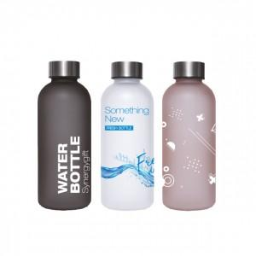

【상세/제작정보】 | <p><span style="font-size: 18.6667px;">※ 풀컬러인쇄 9*9cm 기준 배경 인쇄시 추가비용 발생 됩니다.</span>​</p>

【인쇄/포장옵션】 | 실크, 풀칼라 / 포장지포장

【공급단가】 | 수량 | 100~ | 300~ | 1,000~ | 5,000~ | 10,000~
*VAT별도 | 반투명 화이트 | 6,280원 | 6,000원 | 5,710원 | 5,420원 | 5,320원
 | 반투명 핑크 | 6,280원 | 6,000원 | 5,710원 | 5,420원 | 5,320원
 | 반투명 그레이 | 6,280원 | 6,000원 | 5,710원 | 5,420원 | 5,320원

【상품 URL】 | https://www.synergygift.co.kr:443/src/goods_detail.php?gdno=36814

